상품제안서
송월 샤워가운 | 상품코드: S09173

 |  |  |  |  |  |  | 02-713-8555 | www.synergygift.co.kr
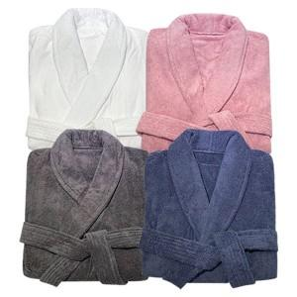

【상세/제작정보】 | <p><span style="font-size: 14pt;">※ 자수인쇄 별도 문의 바랍니다.</span></p>

【인쇄/포장옵션】 | 스티커 / OPP(비닐)

【공급단가】 | 수량 | 20~ | 100~ | 300~ | 500~ | 1,000~
*VAT별도 | 화이트M | 39,570원 | 38,940원 | 37,990원 | 37,040원 | 36,400원
 | 핑크M | 41,570원 | 40,900원 | 39,910원 | 38,910원 | 38,240원
 | 다크그레이M | 41,570원 | 40,900원 | 39,910원 | 38,910원 | 38,240원
 | 다크블루M | 41,570원 | 40,900원 | 39,910원 | 38,910원 | 38,240원

【상품 URL】 | https://www.synergygift.co.kr:443/src/goods_detail.php?gdno=20048

